Plan1
FICHA TÉCNICA BD 6045 BABYDOLL 1/2 MANGA PEACH SKIN LIVING AD.
DESCRIÇÃO: BABYDOLL 1/2 MANGA PEACH SKIN LIVING AD.
REFERÊNCIA: BD 6045
FORNECEDOR: LUARE'MIO CONFECÇÕES
NOME FANTASIA: CIA DO CORPO
COMPOSIÇÃO: 95% POLIÉSTER 05% ELASTANO
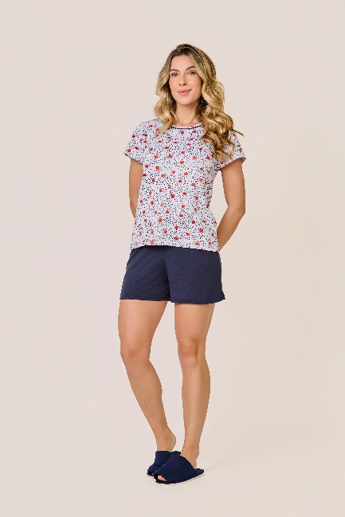
 | BLUSA

TAMANHO | CIRCUNF. BUSTO | COMPRIMENTO
P | 87 - 95 | 53 - 61
M | 95 - 103 | 55 - 63
G | 103 - 111 | 57 - 65
GG | 111 - 119 | 60 - 68
 | SHORT

TAMANHO | CIRCUNF.CINTURA | CIRCUNF.QUADRIL
P | 64 - 70 | 91 - 99
M | 66 - 72 | 97 - 105
G | 70 - 76 | 103 - 111
GG | 74 - 80 | 109 - 117

